Sayfa1
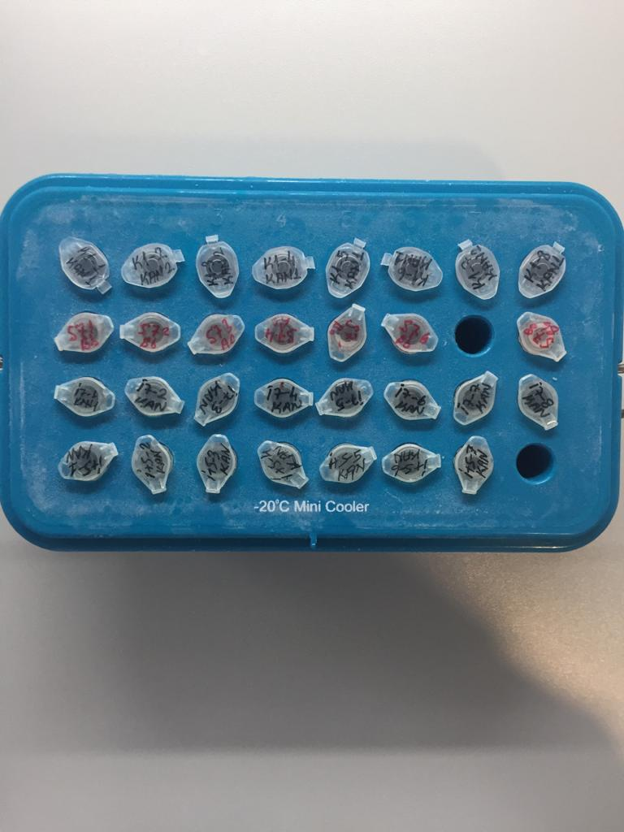
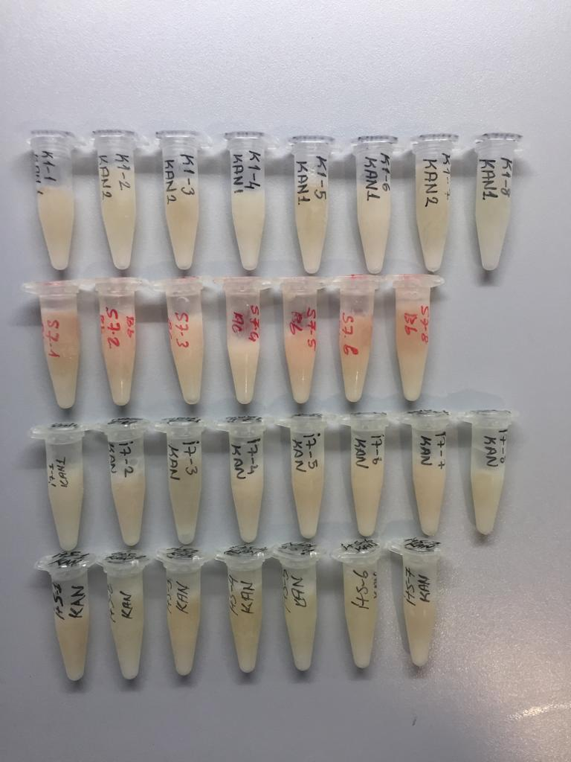
Numune Adı | TAS(mmol/L) | TOS (µmol/L) | OSI | PON-1 (U/L) | CRP (mg/L) | U.Asit (mg/dL) | GGT (U/L) | AST (U/L) | ALT (U/L) | Glukoz (mg/dL) | Krea (mg/L)
K1-1 (KAN 1) | 0.97 | 8.18 | 0.843 | 490 | 0.18 | 2.18 | 4.97 | 133 | 92 | 221 | 0.79
K1-2 (KAN 2) | 1.05 | 5.68 | 0.541 | 601 | 0.04 | 1.92 | 4.39 | 69 | 43 | 211 | 0.8
K1-3 (KAN 2) | 1.1 | 8.85 | 0.805 | 515 | 0.17 | 1.83 | 4.1 | 81 | 62 | 293 | 0.83
K1-4 (KAN 1) | 0.99 | 5.36 | 0.541 | 627 | 0.25 | 1.38 | 4.5 | 64 | 21 | 272 | 0.82
K1-5 (KAN 1) | 1.01 | 5.69 | 0.563 | 581 | 0.29 | 1.29 | 4.2 | 64 | 52 | 256 | 0.87
K1-6 (KAN 1) | 0.83 | 7.5 | 0.904 | 72 | 0.55 | 1.38 | 4.61 | 80 | 70 | 204 | 0.76
K1-7 (KAN 2) | 1.02 | 4.41 | 0.432 | 708 | 0.36 | 1.25 | 4.66 | 103 | 56 | 285 | 0.28
K1-8 (KAN 1) | 0.96 | 5.25 | 0.547 | 455 | 0.18 | 1.48 | 4.48 | 133 | 96 | 209 | 0.83
S7.1 (Bb) | 1.1 | 9.12 | 0.829 | 670 | 0.17 | 1.63 | 3.77 | 141 | 113 | 223 | 0.8
S7.2 (Bb) | 1.46 | 10.39 | 0.712 | 579 | 0.25 | 3.82 | 2.83 | 124 | 70 | 223 | 0.87
S7.3 (Ac) | 1.02 | 8.16 | 0.800 | 472 | 0.16 | 1.6 | 4.33 | 136 | 77 | 219 | 0.81
S7.4 (Ac) | 1.21 | 6.38 | 0.527 | 1100 | 0.15 | 2.19 | 3.6 | 75 | 54 | 262 | 0.84
S7.5 (Bb) | 0.99 | 11.21 | 1.132 | 610 | 0.26 | 1.18 | 2.8 | 95 | 62 | 225 | 0.79
S7.6 (Bb) | 0.88 | 8.85 | 1.006 | 667 | 0.11 | 0.83 | 4.11 | 101 | 53 | 206 | 0.72
S7.8 (Bb) | 0.95 | 6.02 | 0.634 | 562 | 0.06 | 0.9 | 4.7 | 99 | 57 | 167 | 0.7
İ7-1 (KAN) | 0.92 | 8.01 | 0.871 | 396 | 0.2 | 1.25 | 4.46 | 107 | 77 | 183 | 0.79
İ7-2 (KAN) | 0.89 | 12.02 | 1.351 | 41 | 0.24 | 1.05 | 3.83 | 125 | 90 | 204 | 0.88
İ7-3 (KAN) | 0.92 | 10.07 | 1.095 | 636 | 0.2 | 1.06 | 4.98 | 131 | 97 | 208 | 0.73
İ7-4 (KAN) | 0.87 | 7.72 | 0.887 | 499 | 0.15 | 0.63 | 4.53 | 90 | 67 | 221 | 0.69
İ7-5 (KAN) | 1 | 8.99 | 0.899 | 385 | 0.13 | 1.13 | 3.96 | 122 | 78 | 185 | 0.6
İ7-6 (KAN) | 1.08 | 7.6 | 0.704 | 464 | 0.27 | 1.8 | 3.82 | 118 | 68 | 250 | 0.7
İ7-7 (KAN) | 0.96 | 9.24 | 0.963 | 468 | 0.31 | 1.62 | 5.85 | 210 | 107 | 182 | 0.75
İ7-8 (KAN) | 0.84 | 4.61 | 0.549 | 474 | 0.21 | 0.8 | 4.99 | 62 | 7 | 236 | 0.76
İ+S-1 (KAN) | 1.05 | 9.42 | 0.897 | 659 | 0.35 | 0.98 | 4.43 | 171 | 112 | 182 | 0.67
İ+S-2 (KAN) | 0.91 | 4.13 | 0.454 | 406 | 0.24 | 0.04 | 4.11 | 82 | 59 | 48 | 0.7
İ+S-3 (KAN) | 0.98 | 7.74 | 0.790 | 506 | 0.18 | 1.32 | 4.2 | 188 | 124 | 185 | 0.77
İ+S-4 (KAN) | 0.94 | 7.54 | 0.802 | 476 | 0.1 | 1.32 | 4.75 | 122 | 9 | 189 | 0.79
İ+S-5 (KAN) | 1.07 | 6.89 | 0.644 | 426 | 0.24 | 1.52 | 5.47 | 134 | 10 | 186 | 0.75
İ+S-6 (KAN) | 0.8 | 5.2 | 0.650 | 590 | 0.37 | 0.55 | 3.82 | 70 | 45 | 306 | 0.74
İ+S-7 (KAN) | 0.9 | 6.84 | 0.760 | 447 | 0.25 | 1.09 | 4.79 | 78 | 17 | 349 | 0.79

Bu çalışmada "Relassay" marka kitler kullanılmıştır.
Kullanılan cihaz: Mindray marka BS300 model tam otomatik biyokimya cihazı

